Ciencia sem Fronteiras
Site do Ciência sem Fronteiras da PUCPR
http://www2.pucpr.br/reol/cienciasemfronteiras/

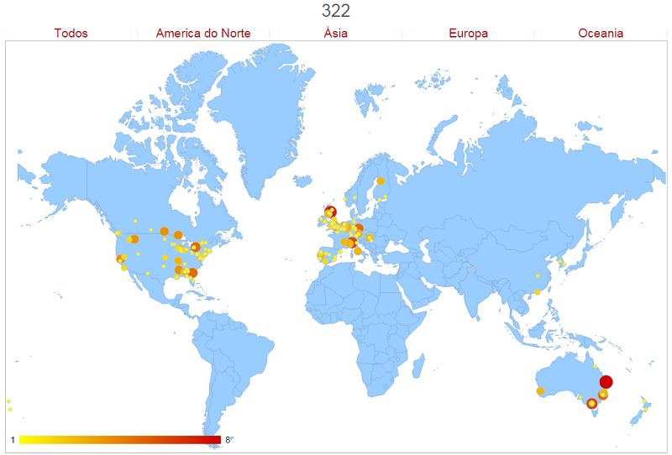

 | Países de destino dos nossos bolsistas

 | Pais | Instituição | Estudantes | Pais | Instituição | Estudantes
 | Alemanha | Carl Duisberg Centrum Munchen | 1 | Alemanha | Deggendorf Institute of Technology | 3
 | Alemanha | Georg August Universitat Gottingen | 1 | Alemanha | Hermann Hesse Kolleg - Fur Sprache Und Kulturelle | 1
 | Alemanha | Institut Fur Sprachen Und Kommunikation - Hannover | 1 | Alemanha | Karlsruhe Institut Fur Tecnologie | 1
 | Alemanha | Leuphana University Of Luneburg | 1 | Alemanha | Rwth Aachen University | 3
 | Alemanha | Technische Universitat Chemnitz | 5 | Alemanha | Technische Universitat Ilmenau | 1
 | Alemanha | Universitat Duisburg-Essen | 3 | Alemanha | University College Dublin | 1
 | Alemanha | University of Applied Science of Deggendorf | 1 | Alemanha | University of Applied Sciences Schmalkalden | 2
 | Australia | Curtin University Australia | 3 | Australia | James Cook University | 1
 | Australia | MacQuarie University | 1 | Australia | Monash University | 6
 | Australia | Royal Melbourne Institute of Technology - RMIT | 2 | Australia | Swinburne University Technology | 1
 | Australia | University of Newcastle | 3 | Australia | University of New South Wales | 5
 | Australia | University of Queensland | 8 | Australia | University of South Australia | 1
 | Australia | University of Sydney | 5 | Australia | University of Tehcnology, Sydney | 5
 | Belgica | Ghent University | 1 | Belgica | Katholieke Universiteit Leuven | 2
 | Belgica | Universite catholique de Louvain | 1 | Canada | Algonquin College | 1
 | Canada | Carleton University | 2 | Canada | Concordia University | 1
 | Canada | Conestoga College | 1 | Canada | Emily Carr University Of Art + Desgin | 1
 | Canada | Kwantlen Polytechnic University | 2 | Canada | Lakehead University | 4
 | Canada | University of Alberta | 1 | Canada | University of Guelph | 1
 | Canada | University of Manitoba | 4 | Canada | University of Regina | 1
 | Canada | University of Toronto | 5 | Canada | University of York | 2
 | Canada | Vancouver Island University | 1 | China | Central China Normal University | 1
 | China | University of Hong Kong | 2 | Coreia Do Sul | Pohang University of Science and Technology | 1
 | Coreia Do Sul | Seoul National University | 1 | Coreia Do Sul | Sung Kyun Kwan University | 1
 | Espanha | Catholic University of Murcia | 1 | Espanha | Polytechnic University of Madrid | 1
 | Espanha | Universitat Politecnica de Catalunya | 1 | Espanha | University of Alicante | 1
 | Espanha | University of Girona | 1 | Espanha | University of Salamanca | 1
 | Espanha | University of Sevilla | 2 | Espanha | University of Valencia | 1
 | Estados Unidos | Auburn University | 3 | Estados Unidos | California State University | 1
 | Estados Unidos | Dillard University | 1 | Estados Unidos | Florida Agricultural And Mechanical University | 1
 | Estados Unidos | Florida Institute of Technology | 1 | Estados Unidos | Georgia Institute of Technology | 1
 | Estados Unidos | Johns Hopkins University | 1 | Estados Unidos | Kansas State University | 2
 | Estados Unidos | Kent State University | 1 | Estados Unidos | Mcphs Univesity | 1
 | Estados Unidos | Mercer University | 1 | Estados Unidos | Michigan State University | 1
 | Estados Unidos | Milwaukee School of Engineering | 3 | Estados Unidos | Mississippi State University | 4
 | Estados Unidos | Morgan State University | 3 | Estados Unidos | New York Institute of Technology | 1
 | Estados Unidos | North Dakota State University | 1 | Estados Unidos | Northern Virginia Community College | 1
 | Estados Unidos | Parsons New School | 2 | Estados Unidos | Pennsylvania State University | 1
 | Estados Unidos | Roosevelt University | 1 | Estados Unidos | Saint Francis University-Pennsylvania | 1
 | Estados Unidos | Savannah College of Art and Design | 5 | Estados Unidos | Southern Illinois University | 3
 | Estados Unidos | Stevens Institute of Technology | 1 | Estados Unidos | Temple University | 2
 | Estados Unidos | Tennessee Technological University | 1 | Estados Unidos | Uc Davis - University of California | 4
 | Estados Unidos | Union College | 1 | Estados Unidos | University of California | 2
 | Estados Unidos | University of Delaware | 1 | Estados Unidos | University of Florida | 1
 | Estados Unidos | University of Idaho | 2 | Estados Unidos | University of Kent | 1
 | Estados Unidos | University of Maryland | 1 | Estados Unidos | University of Montana | 4
 | Estados Unidos | University of Nevada | 2 | Estados Unidos | University of New Orleans | 2
 | Estados Unidos | University of Oklahoma | 1 | Estados Unidos | University of Rhode Island | 1
 | Estados Unidos | University of Texas At El Paso | 1 | Estados Unidos | University of Utah | 1
 | Estados Unidos | University of Wisconcin Eau Claire | 1 | Estados Unidos | University of Wisconsin - Madison | 2
 | Estados Unidos | University of Wisconsin - Milwaukee | 1 | Estados Unidos | University of Wisconsin - River Falls | 1
 | Estados Unidos | Western Michigan University | 2 | Estados Unidos | Worcester Polytechnic Institute (Wpi) | 1
 | Finlandia | Aalto University | 1 | Finlandia | Lappeenranta University of Technology - LUT | 1
 | Finlandia | University of Oulu | 3 | Franca | Cesi de Rouen - Mont-St-Aignan | 1
 | Franca | Institut National Des Sciences Appliquees Lion - INSA | 3 | Franca | Universite Catholique de Lille | 1
 | Holanda | Erasmus University Rotterdam | 3 | Holanda | Universiteit Van Amsterdam | 1
 | Holanda | Vrije Universiteit Amsterdam | 1 | Hungria | Budapest University of Technology and Economics (BME) | 3
 | Hungria | Semmelweis University | 1 | Hungria | University of Szeged | 1
 | Irlanda | Dublin Business School | 1 | Irlanda | Dublin Institute of Technology | 2
 | Irlanda | Institute of Technology Sligo | 1 | Irlanda | Trinity College Dublin | 1
 | Irlanda | University College Dublin | 1 | Italia | Politecnico di Milano | 6
 | Italia | Politecnico di Torino | 3 | Italia | Sapienza Universita di Roma | 3
 | Italia | Universita Degli Studi Di Padova | 1 | Noruega | Gjovik University College | 1
 | Noruega | University of Bergen | 1 | Nova Zelandia | Massey University | 1
 | Nova Zelandia | University of Auckland | 1 | Portugal | Instituto Superior Tecnico | 1
 | Portugal | Universidade de Lisboa | 1 | Portugal | University of Coimbra | 3
 | Portugal | University of Minho | 1 | Portugal | University of Porto | 2
 | Reino Unido | Brunel University | 1 | Reino Unido | De Montfort University Leicester | 3
 | Reino Unido | Heriot-Watt University | 1 | Reino Unido | Loughborough University | 1
 | Reino Unido | University College London | 1 | Reino Unido | University of Abeerden | 1
 | Reino Unido | University of Dundee | 7 | Reino Unido | University of East London | 4
 | Reino Unido | University of Glasgow | 3 | Reino Unido | University of Kent | 2
 | Reino Unido | University of Reading | 1 | Reino Unido | University of Roehampton London | 2
 | Reino Unido | University of Salford | 1 | Reino Unido | University of Stirling | 1
 | Reino Unido | University of The West of England | 2 | Reino Unido | University Of Wolverhampton | 1

 | Total de 150 instituições de destino do intercâmbio com 322 alunos enviados pela PUCPR.

